1 - Barriereanalyse-Tool
Entwurf
1 - Barriereanalyse-Tool
Version 0.1.00

Auswahl | Förderung ? |  | Zusätzlicher Kommentar zur Auswahl bei der Förderung (optional)
FALSE | Die inanspruchgenommene Förderung deckt mehr als 50% der Gesamtkosten des Projektes, die innerhalb der Crediting Period anfallen. |  | Kommentar (optional)
TRUE | Die inanspruchgenommene Förderung deckt weniger als 50% der Gesamtkosten des Projektes, die innerhalb der Crediting Period anfallen oder es wird keine Förderung in Anspruch genommen. |  |  | 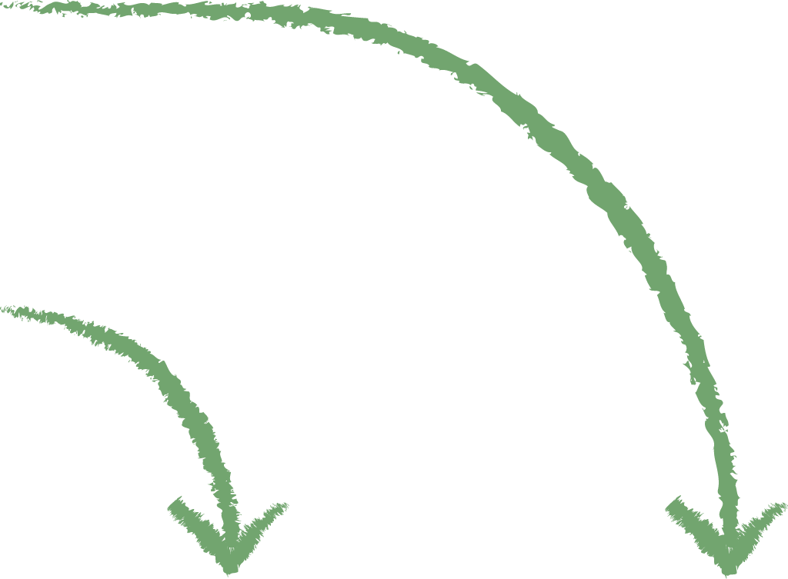

Auswahl der Barrieren | Barrieren, die verhindern, dass das Projekt gemäß den Anforderungen des WKS umgesetzt werden kann. | Signifikanz der Barriere | Der Projektverantwortliche beschreibt in eigenen Worten die Signifikanz der Barriere für das Projekt und wie Einnahmen durch Klimazertifikate dazu beitragen, diese Barriere zu überwinden. | Barriere-Punkte
 | 1. Finanzielle Barrieren |  |  | Ohne Förderung | Mit Förderung (50%)
FALSE | Durch den Klimawandel und seine Folgen ist ein wirtschaftlicher Schaden entstanden, der nicht oder nur in geringem Umfang von staatlicher Seite oder Versicherungen ausgeglichen wurde und die finanzielle Mittel der Mehrheit an teilnehmenden Waldbesitzern des Projektes stark einschränkt. | Groß (3) | Projektspezifische Begründung (Fragestellung siehe oben) | 3 | 1.5
FALSE | Die Mehrheit der teilnehmenden Waldbesitzer kann über den herkömmlichen Finanzmarkt (Sparkassen, Volksbanken etc.) keinen Kredit für ihre "klimaresiliente Waldwirtschaft" erhalten, der den Investitionsrahmen und die Laufzeit des Geschäftsmodells (Umtriebszeit) vollumfänglich abdeckt. | Nicht ausgewählt (0) | Projektspezifische Begründung (Fragestellung siehe oben) | 0 | 0
FALSE | Die Mehrheit der teilnehmenden Waldbesitzer verfügen nicht über ausreichend finanzielle Mittel, um den klimaresilienten Wald-Wiederaufbau durch Pflanzungen, Aussaaten oder natürliche assistierte Sukzession aus eigenen Mitteln zu finanzieren. | Nicht ausgewählt (0) | Projektspezifische Begründung (Fragestellung siehe oben) | 0 | 0
FALSE | Die Mehrheit der teilnehmenden Waldbesitzer verfügt nicht über ausreichend finanzielle Mittel, um die Maßnahmen der Bestandssicherung (Wildschadensverhütung, Beseitigung von Konkurrenzvegetation, waldbauliche Förderung der Zielbaumarten, Waldbrandprävention etc.) aus eigenen Mitteln zu finanzieren. | Nicht ausgewählt (0) | Projektspezifische Begründung (Fragestellung siehe oben) | 0 | 0
FALSE | Die Mehrheit der teilnehmenden Waldbesitzer kann den für die Fördermittel notwendigen Eigenanteil nicht aufbringen. | Nicht ausgewählt (0) | Projektspezifische Begründung (Fragestellung siehe oben) |  | 0
 | 2. Institutionelle Barrieren
FALSE | Die Mehrheit der teilnehmenden Waldbesitzer sieht in einer Klimazertifizierung einen zu hohen bürokratischen Aufwand, um ihre Waldflächen in das Projekt einzubringen. | Nicht ausgewählt (0) | Projektspezifische Begründung (Fragestellung siehe oben) | 0 | 0
 | 3. Markt / Technologische Barrieren
FALSE | Die Mehrheit der teilnehmenden Waldbesitzer hat ohne das Projekt einen erschwerten Zugang zu erforderlichem Pflanzmaterial. | Nicht ausgewählt (0) | Projektspezifische Begründung (Fragestellung siehe oben) | 0 | 0
FALSE | Die Mehrheit der teilnehmenden Waldbesitzer verfügt ohne das Projekt nicht über ausreichend qualifiziertes Fachpersonal, das Projekt entsprechend den Anforderungen des WKS umzusetzen. | Nicht ausgewählt (0) | Projektspezifische Begründung (Fragestellung siehe oben) | 0 | 0
FALSE | Die Mehrheit der teilnehmenden Waldbesitzer verfügt ohne das Projekt nicht über ausreichendes technisches Gerät, das Projekt entsprechend den Anforderungen des WKS umzusetzen. | Nicht ausgewählt (0) | Projektspezifische Begründung (Fragestellung siehe oben) | 0 | 0
 | 4. Barrieren durch vorherrschende Praktiken
FALSE | Die Mehrheit der teilnehmenden Waldbesitzer verfügt nicht über ausreichendes Wissen, um die Projektaktivitäten entsprechend den Anforderungen des WKS umzusetzen. | Groß (3) | Projektspezifische Begründung (Fragestellung siehe oben) | 3 | 1.5
FALSE | Ein oder mehrere entscheidende Projektteilnehmer (Projektverantwortlicher, lokale Förster, Jäger etc.) verfügen nicht über ausreichendes Wissen, das Projekt entsprechend den Anforderungen des WKS umzusetzen. | Nicht ausgewählt (0) | Projektspezifische Begründung (Fragestellung siehe oben) | 0 | 0
FALSE | Die Mehrheit der teilnehmenden Waldbesitzer haben nicht ausreichend zeitliche Ressourcen (Wald im Nebenerwerb), das Projekt entsprechend den Anforderungen des WKS umzusetzen. | Nicht ausgewählt (0) | Projektspezifische Begründung (Fragestellung siehe oben) | 0 | 0
 | 5. Ökologische Barrieren
FALSE | Die Mehrheit der Projektflächen ist aufgrund ihrer Hanglage im Verhältnis zum Bundesdurchschnitt signifikant weniger lukrativ in ihrer Bewirtschaftung. | Nicht ausgewählt (0) | Projektspezifische Begründung (Fragestellung siehe oben) | 0 | 0
FALSE | Die Mehrheit der Projektflächen ist aufgrund ihrer Bodenbeschaffenheit im Verhältnis zum Bundesdurchschnitt signifikant weniger lukrativ in ihrer Bewirtschaftung. | Nicht ausgewählt (0) | Projektspezifische Begründung (Fragestellung siehe oben) | 0 | 0
FALSE | Die Mehrheit der Projektflächen ist aufgrund ihrer Höhenlage im Verhältnis zum Bundesdurchschnitt signifikant weniger lukrativ in ihrer Bewirtschaftung. | Nicht ausgewählt (0) | Projektspezifische Begründung (Fragestellung siehe oben) | 0 | 0
 | 6. Soziale & Landnutzungsbarrieren
FALSE | Die Meinung der lokalen Politik, Vereinigungen oder Einzelpersonen steht aufgrund der Neuheit von Klimazertifizierungen dem Projekt skeptisch gegenüber und beeinflusst die Mehrheit der teilnehmenden Waldbesitzer negativ bei ihrer Entscheidung der Teilnahme am Projekt. | Nicht ausgewählt (0) | Projektspezifische Begründung (Fragestellung siehe oben) | 0 | 0
FALSE | Die Mehrheit der Projektflächen wird zur Ausübung von kulturellen oder gesellschaftlichen Praktiken genutzt und deren Nutzer stehen dem Projekt ablehnend gegenüber. | Nicht ausgewählt (0) | Projektspezifische Begründung (Fragestellung siehe oben) | 0 | 0
 | 7. Landrechtliche Barrieren
FALSE | Für die Mehrheit der Flächen bestehen unklare oder ungeklärte Eigentumsverhältnisse (bspw. bedingt durch Erbe), die eine Teilnahme am Projekt verhindern. | Nicht ausgewählt (0) | Projektspezifische Begründung (Fragestellung siehe oben) | 0 | 0
 | 8. Infrastruktur Barrieren
FALSE | Die Mehrheit der Projektflächen ist aufgrund ihrer fehlenden Infrastruktur (Wege, Rückegassen etc.) im Verhältnis zum Bundesdurchschnitt signifikant weniger lukrativ in ihrer Bewirtschaftung. | Nicht ausgewählt (0) | Projektspezifische Begründung (Fragestellung siehe oben) | 0 | 0

 | Projekt-Durchschnittwert (Barrierepunkte) = |  |  | 3.00 | 1.50
 | Mindest-Durschnittswert (Barrierepunkte) = | 1.50 | Ergebnis | Additionell

